Planilha1
Produto | Valor | Foto
Achocolatado Pó Nescau Lata 670g | R$ 21.42 | 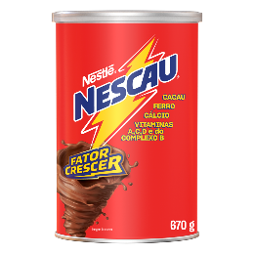
Desinfetante Pinho Sol Lavanda 1,75l | R$ 16.90 | 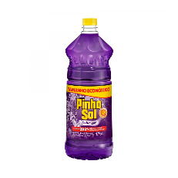
Suco Em Pó Trink Uva 15g | R$ 0,95
Leite Condensado Moça Integral 395g | R$ 8,79
Sabão Líquido Omo Peças Íntimas e Biquínis 300ml | R$ 18,99 | 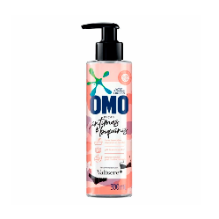
Sabão Líquido Omo Peças Íntimas e Biquínis 300ml | R$ 21,99
Protetor Solar Sundown FPS 30 Praia e Piscina 200ml | R$ 51,99 | 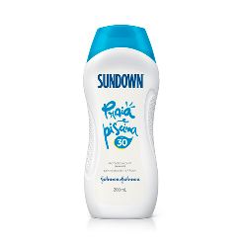
Caixa de Chocolate Lacta Variedades 250,6g | R$ 14,59
Bescoito Trakinas Recheado Chocolate 129g | R$ 2.79 | 